Sheet1 (2)
RC40 手工线作业指导书-充磁镭雕系列 (06640/06641/06642/06643/06645/06646/06647/06648/06649 /06652/06653/06655/06656/06657/06658/06659/06660/06661/06662) |  |  | 文件编号 File Number | 发行日期 Release Date | 版本号 Version | 页次 Page

 |  |  | MP-WI-T-05-1265 | 2025-12-12 | A/1 | 1/7

电源按钮
电流旋钮2
制冷开关
手动/自动旋钮
电流旋钮1
循环开关
步骤 Steps | 作业要点 Operating points | 工装/设备 Fixture/Equipment | 图示 Picture
一、预充 | 1.1 旋转制冷机开关旋钮打开制冷机，并确认制冷机正常工作，水温＜25℃ pic 1； 1.2 按下电源按钮打开充磁机，旋转电流旋钮1，将数值调整到 1.6 - 2.0 档位，旋转电流旋钮2，将数值调整到 1.6 - 2.0 档位，将手动/自动旋钮旋至自动，设备开机完成pic2/pic3； 1.3 将适量产品放入塑料袋，并放入布袋内 pic4，不同料号磁钢分开充磁，以免混料； 1.4 将布袋放入充磁盒内并盖上盖子，然后将充磁盒放入充磁机充磁穴位 pic5/pic6； 1.5 按下循环开关，设备自动进行充磁； 1.6 取出充磁盒，将预充磁完成的产品取出，周转到待理条放置箱内pic7/pic8； | CCJ160预充磁机 | 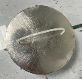  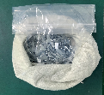 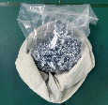 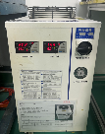 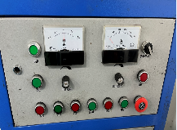 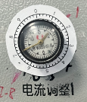 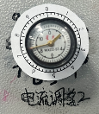 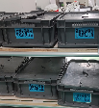
电源开关

PIC1
PIC2
PIC3
充磁穴位
PIC4
PIC5
PIC6
PIC7
PIC8
控制点 | 1. 员工直接接触产品时需佩戴PVC手套；2. 充磁前确认电流；3. 工作前检查布袋内无杂物； 4.从操作平台掉落的产品要隔离报废，不可回收利用；5. 整数档读内圈数字，小数档读外圈数字；

受 A 控
分发号No:
密
未经许可严禁
拷贝与外传
安全防护

编制：高威 审核： 会签（品质： 制造： ） 批准：

RC40 手工线作业指导书-充磁镭雕系列 (06640/06641/06642/06643/06645/06646/06647/06648/06649 /06652/06653/06655/06656/06657/06658/06659/06660/06661/06662) |  |  | 文件编号 File Number | 发行日期 Release Date | 版本号 Version | 页次 Page

 |  |  | MP-WI-T-05-1265 | 2025-12-12 | A/1 | 2/7

步骤 Steps | 作业要点 Operating points | 工装/设备 Fixture/Equipment | 图示 Picture
二、预充后理条 | 2.1 将预充好的磁铁从塑料袋内取出，放置周转板上(PIC1)； 2.2 将磁钢按照同一方向整理成条状(PIC2);将整理好的产品放置周转板(每条磁钢长度小于周转板长度)上PIC3; 注：外观标准见《RC40磁钢外观标准》； |  | 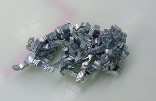

PIC1
PIC2
关键工站
PIC3
控制点 | 1.作业员佩戴PVC手套（每4H更换一次，发现破损立马更换）；2. 工作台要干净；3.从操作平台掉落的产品要隔离报废，不可回收利用；

受 A 控
分发号No:
密
未经许可严禁
拷贝与外传
安全防护

编制：高威 审核： 会签（品质： 制造： ） 批准：

RC40 手工线作业指导书-充磁镭雕系列 (06640/06641/06642/06643/06645/06646/06647/06648/06649 /06652/06653/06655/06656/06657/06658/06659/06660/06661/06662) |  |  | 文件编号 File Number | 发行日期 Release Date | 版本号 Version | 页次 Page

 |  |  | MP-WI-T-05-1265 | 2025-12-12 | A/1 | 3/7

红-接-红
黑-接-黑
步骤 Steps | 作业要点 Operating points | 工装/设备 Fixture/Equipment | 图示 Picture
三、正充 | 3.1 取预充后相吸成条的磁钢(每条磁钢长度小于周转板长度)PIC1； 3.2 充磁前确认线圈接线是否正确（红接红，黑接黑）PIC2； 充磁参数：1#线充磁电压2000±50V；电容量：6000uF；2#线充磁电压2300±50V；电容量：6000uF；4#线充磁电压2200±50V；电容量：6000uF；冷水机设置温度：10-20℃，冷水机实际温度：8-23℃； 3.3 将相吸成条的磁钢用极性笔确认好极性，放入充磁管，然后极性方向与线圈极性方向保持一致将充磁管插入充磁线圈（注意：磁钢要位于充磁区域）PIC3; 3.4 启动充磁开关，进行正充，连充两次； 3.5 正充后的磁钢，检查是否有弯曲PIC4，如有弯曲需重新理正后重新充磁； 3.6 将正充后OK磁钢成条放于对应周转板，以供镭雕使用PIC5； | KCJ-30M充磁机 卧式充磁线圈 手指套 | 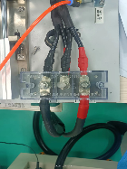 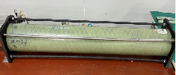  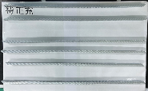

PIC1
PIC2
PIC4
PIC3
PIC5
控制点 | 1. 充磁前确认线圈极性方向；2. 员工操作需带PVC手套（每4H更换一次，发现破损立马更换）；3. 工作台要干净； 4.从操作平台掉落的产品要隔离报废，不可回收利用；

受 A 控
分发号No:
密
未经许可严禁
拷贝与外传
安全防护

编制：高威 审核： 会签（品质： 制造： ） 批准：

RC40 手工线作业指导书-充磁镭雕系列 (06640/06641/06642/06643/06645/06646/06647/06648/06649 /06652/06653/06655/06656/06657/06658/06659/06660/06661/06662) |  |  | 文件编号 File Number | 发行日期 Release Date | 版本号 Version | 页次 Page

 |  |  | MP-WI-T-05-1265 | 2025-12-12 | A/1 | 4/7

小R角
大R角
步骤 Steps | 作业要点 Operating points | 工装/设备 Fixture/Equipment | 图示 Picture
四、装磁钢 | 4.1 取充磁后物料（如PIC1）； 4.2 将磁钢与镭雕治具相吸放入槽内，磁钢摆放到位，不可以有翘起，磁钢靠近穴位小R角一侧为正确位置（如PIC2/PIC3）； | 镭雕治具 手指套 | 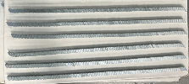 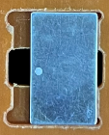 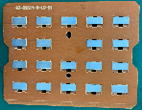

PIC1
PIC2
PIC3

控制点 | 1.使用对应图号的镭雕板；2.工作台要干净；3. 员工操作需带手指套（每4H更换一次，发现破损立马更换）； 4.从操作平台掉落的产品要隔离报废，不可回收利用；

受 A 控
分发号No:
密
未经许可严禁
拷贝与外传
安全防护

编制：高威 审核： 会签（品质： 制造： ） 批准：

RC40 手工线作业指导书-充磁镭雕系列 (06640/06641/06642/06643/06645/06646/06647/06648/06649 /06652/06653/06655/06656/06657/06658/06659/06660/06661/06662) |  |  | 文件编号 File Number | 发行日期 Release Date | 版本号 Version | 页次 Page

 |  |  | MP-WI-T-05-1265 | 2025-12-12 | A/1 | 5/7

步骤 Steps | 作业要点 Operating points | 工装/设备 Fixture/Equipment | 图示 Picture
五、镭雕 | 5.1 将装好磁钢的镭雕治具放入自动线上料处，（如PIC1）； 5.2 磁钢随镭雕治具流到镭雕工位自动机开始镭雕（如PIC2）；镭雕机参数见右侧参数对照表(以实际盐雾结果为准)； 5.3 镭雕位置、尺寸见图纸，字体打白； 注：关闭活动门后才可启动设备，设备运行期间禁止开启活动门； | 镭雕板 镭雕机 (GM-F-D-XT-20) 手指套 | 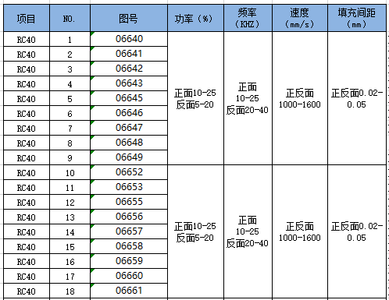

PIC1
镭雕治具台阶
PIC2
PIC3

镭雕参数对照表
控制点 | 1.镭雕参数不可随意更改； 2.镭雕时必须要开启抽风装置；3.镭雕机工作台要清理干净；4.镭雕治具有台阶一侧朝向传送带里侧；5. 员工操作需带手指套（每4H更换一次，发现破损立马更换）； 6.从操作平台掉落的产品要隔离报废，不可回收利用；7. 镭雕位置为强磁区域；8.使用对应图号镭雕板，使用对应图号镭雕程式；

密
未经许可严禁
拷贝与外传
受 A 控
分发号No:
安全防护

编制：高威 审核： 会签（品质： 制造： ） 批准：

RC40 手工线作业指导书-充磁镭雕系列 (06640/06641/06642/06643/06645/06646/06647/06648/06649 /06652/06653/06655/06656/06657/06658/06659/06660/06661/06662) |  |  | 文件编号 File Number | 发行日期 Release Date | 版本号 Version | 页次 Page

 |  |  | MP-WI-T-05-1265 | 2025-12-12 | A/1 | 6/7

步骤 Steps | 作业要点 Operating points | 工装/设备 Fixture/Equipment | 图示 Picture
六、全检 | 6.1 从自动线取下整个镭雕治具（如PIC1）；在镭雕治具上全检镭雕字母要清晰、位置正确；并用蘸有无水酒精的无尘布擦拭； 6.2 用磁极片全检磁钢，检查是否有磁钢漏充或者充磁不饱和，如有则挑出并通知相关人员（如PIC2/PIC4)，用极性笔检磁钢镭雕位置极性（实心圆为N极，空心圆为S极，每2小时检5模），检查外观是否有不良缺陷，然后将磁钢吸到周转板上（如PIC3）； 6.3 用无尘布蘸取无水酒精将磁钢表面擦干净（如PIC5），如有外观不良、镭雕不清晰、磁极线不良的挑出放在红板上； 6.4 将合格的磁钢吸在周转板上周转到包装段（如PIC6）； 注：外观标准见《RC40磁钢外观标准》； | 镭雕板 手指套 无水酒精 无尘布 极性笔

PIC2
PIC1
PIC3
PIC4
PIC5
PIC6

有两个耳朵一侧为强磁区域
PIC7
06641/06645/06646/06655/06657/06658镭雕示意图
镭雕位置及侧面为S极
镭雕位置及侧面为N极
06640/06642/06643/06647/06649/06652/06656/06659/06661镭雕效果示意图
镭雕位置及侧面为N极
镭雕位置及侧面为S极

关键工站
06660镭雕示意图
镭雕位置及侧面为N极
镭雕位置及侧面为S极
06653镭雕示意图
镭雕位置及侧面为N极
镭雕位置及侧面为S极
06648镭雕示意图
镭雕位置及侧面为N极
镭雕位置及侧面为S极
06662镭雕示意图
N极
S极
控制点 | 1.作业员佩戴手指套（每2H更换一次，发现破损立马更换）； 2.镭雕面全检；3.从操作平台掉落的产品要隔离报废，不可回收利用；4. 斜取向产品镭雕位置为强磁区域；5.图号06662为普通垂直取向，镭雕位置在中心位置；

受 A 控
分发号No:
密
未经许可严禁
拷贝与外传
安全防护

编制：高威 审核： 会签（品质： 制造： ） 批准：

RC40 手工线作业指导书-充磁镭雕系列 (06640/06641/06642/06643/06645/06646/06647/06648/06649 /06652/06653/06655/06656/06657/06658/06659/06660/06661/06662) |  |  | 文件编号 File Number | 发行日期 Release Date | 版本号 Version | 页次 Page

 |  |  | MP-WI-T-05-1265 | 2025-12-12 | A/1 | 7/7

步骤 Steps | 作业要点 Operating points | 工装/设备 Fixture/Equipment | 图示 Picture
七、抽真空 | 7.1 按包材堆叠示意图依次叠加包材（如PIC1）； 7.2 06662镭雕面N极朝上，其余产品S极朝上且镭雕圆位置统一朝左吸到划线纸上（对应划线纸见对照表），每板数量见对照表，真空袋开口朝向员工时镭雕位置统一朝左套一个真空袋（如PIC2/PIC3）； 7.3 将已套入真空袋产品放入真空机台面，整齐摆放，开口一端放置塑封机(深色胶带)上(最多放4板)（如PIC4）； 7.4 手用力下压真空包装机上盖直至与下方机体吸合（如PIC5）; 真空机参数： 真空时间：3-7s; 封口：1.5-2.5s 封口温度：中温; 7.5 抽真空结束后，上盖自动打开，检查包装是否漏气，是否真空过度导致包装变形，确认后将产品取出放置指定区域（如PIC6）； | 真空袋 （02331-34141-真空袋） 纸板 （175X115X4） 铁片（175X115X0.3） 划线纸 （175X115X0.2） 防锈纸 （175X115） XT-400D抽真空机 |  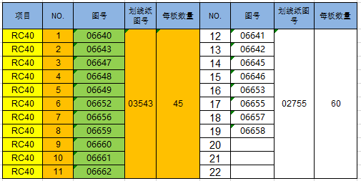 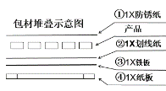

PIC1
PIC2
PIC3
PIC4

PIC5
PIC6
每板数量对照表
控制点 | 1.产品摆放整齐；2.数量要正确，尾数以实际为准；3.产品轻拿轻放；4.员工操作需戴手指套（每2H更换一次，发现破损立马更换）； 5.抽好真空的产品须放置1小时（检查抽真空是否漏气）；6.从操作平台掉落的产品要隔离报废，不可回收利用；

受 A 控
分发号No:
密
未经许可严禁
拷贝与外传
安全防护

编制：高威 审核： 会签（品质： 制造： ） 批准：

版本 | 描述 |  |  |  |  | 日期
A/0 | initial release |  |  |  |  | 20250306
A/1 | 更新图号 |  |  |  |  | 20251212

